상품제안서
아이스보틀 500 | 상품코드: F17709

 |  |  |  |  |  |  | 02-412-0044 | www.easy1.co.kr
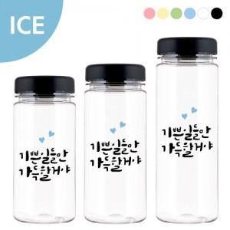

【상세/제작정보】 | ★뜨거운 물 주입이 불가한 제품입니다. ★풀컬러인쇄는 문의바랍니다.(추가비용 발생)

【인쇄/포장옵션】 | 실크 / 포장지포장

【공급단가】 | 수량 | 200~ | 500~ | 1,000~ | 3,000~ | 5,000~
*VAT별도 | 단가 | 1,350원 | 1,300원 | 1,250원 | 1,200원 | 1,170원

【상품 URL】 | https://dev.easy1.co.kr:443/src/goods_detail.php?gdno=17709

